令和8年春1
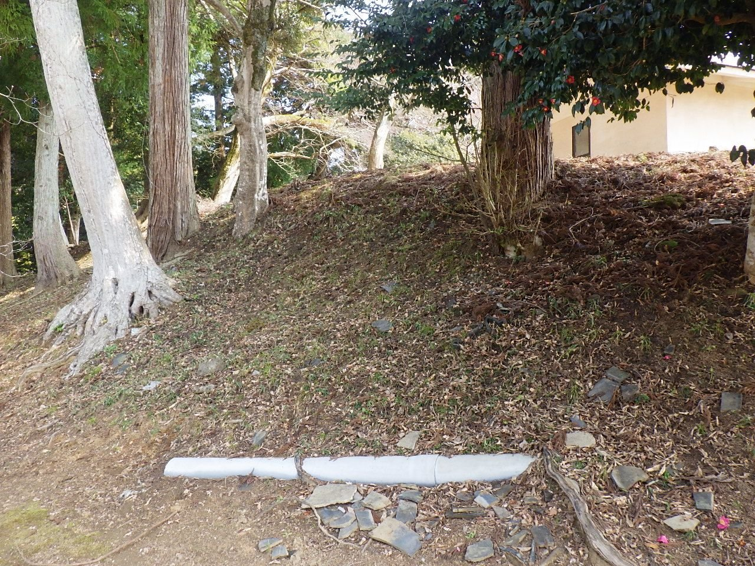 | №1

 | 令和8年度

 | 大内峠一字観公園清掃業務

 | 令和8年4月5日(日)

 | 妙見堂付近

 | 斜面清掃

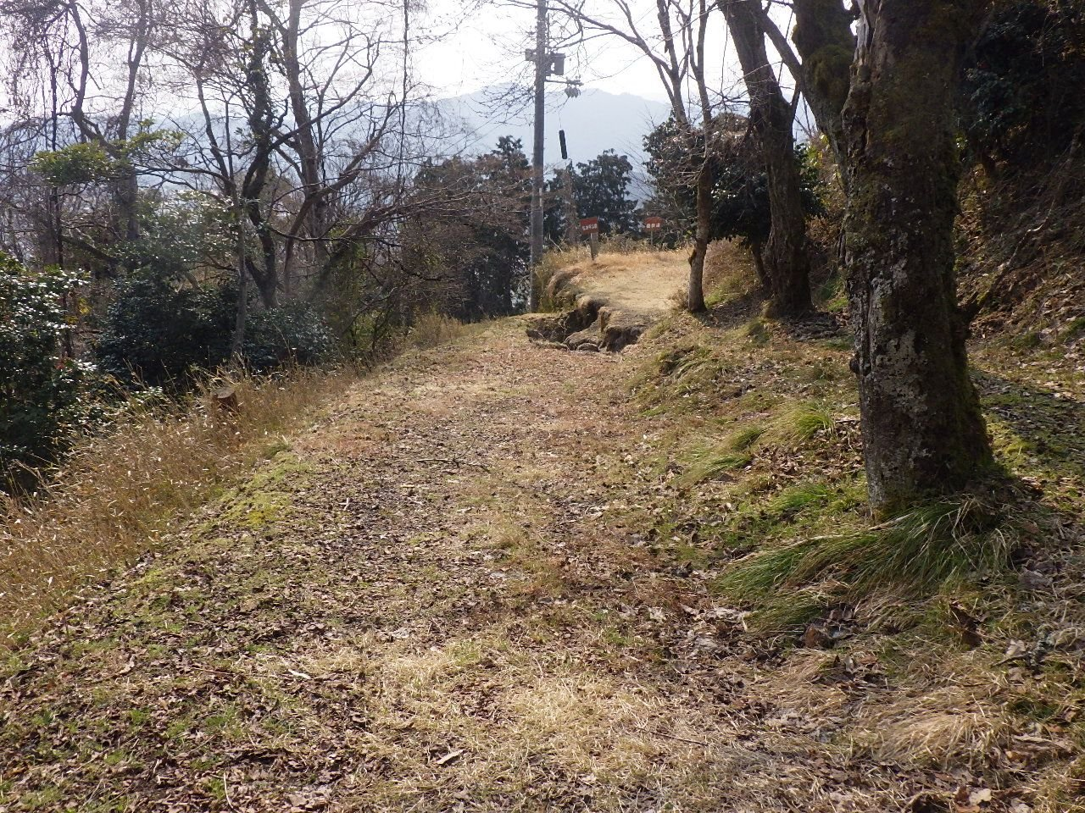 | №2

 | 同上

 | 遊歩道清掃

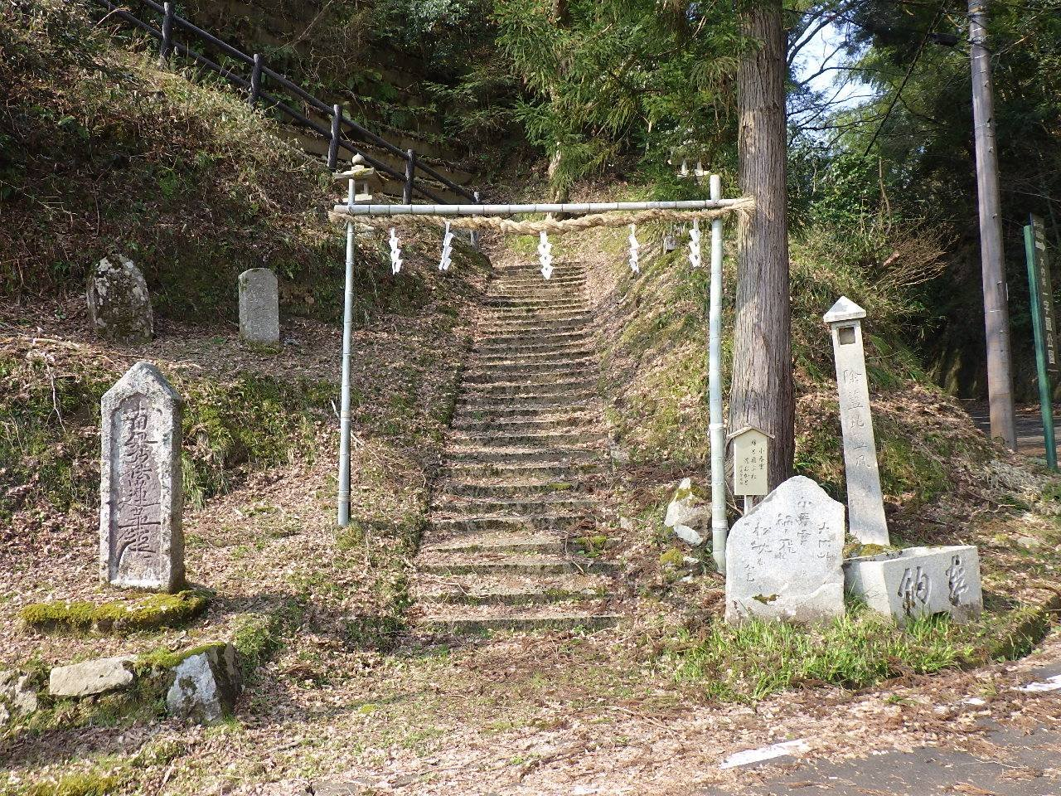 | №3

 | 同上

 | 妙見堂登り口階段

 | 清掃

春2
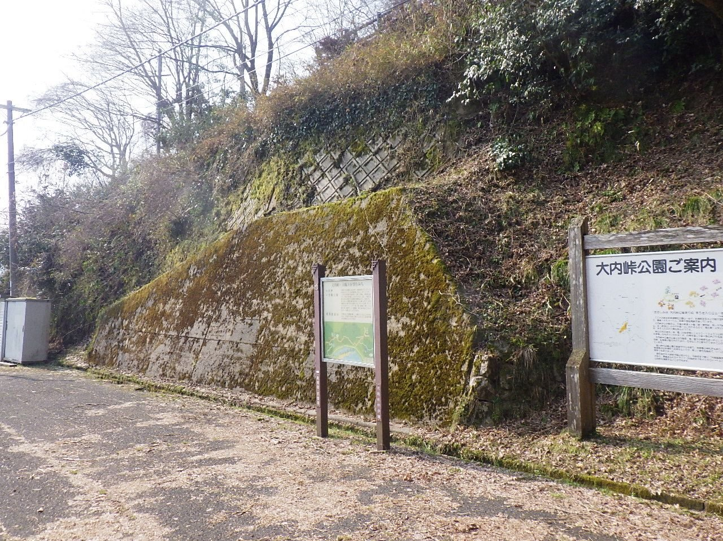 | №1

 | 令和8年度

 | 大内峠一字観公園清掃業務

 | 令和8年4月5日(日)

 | 公園入口 案内板前

 | 清掃

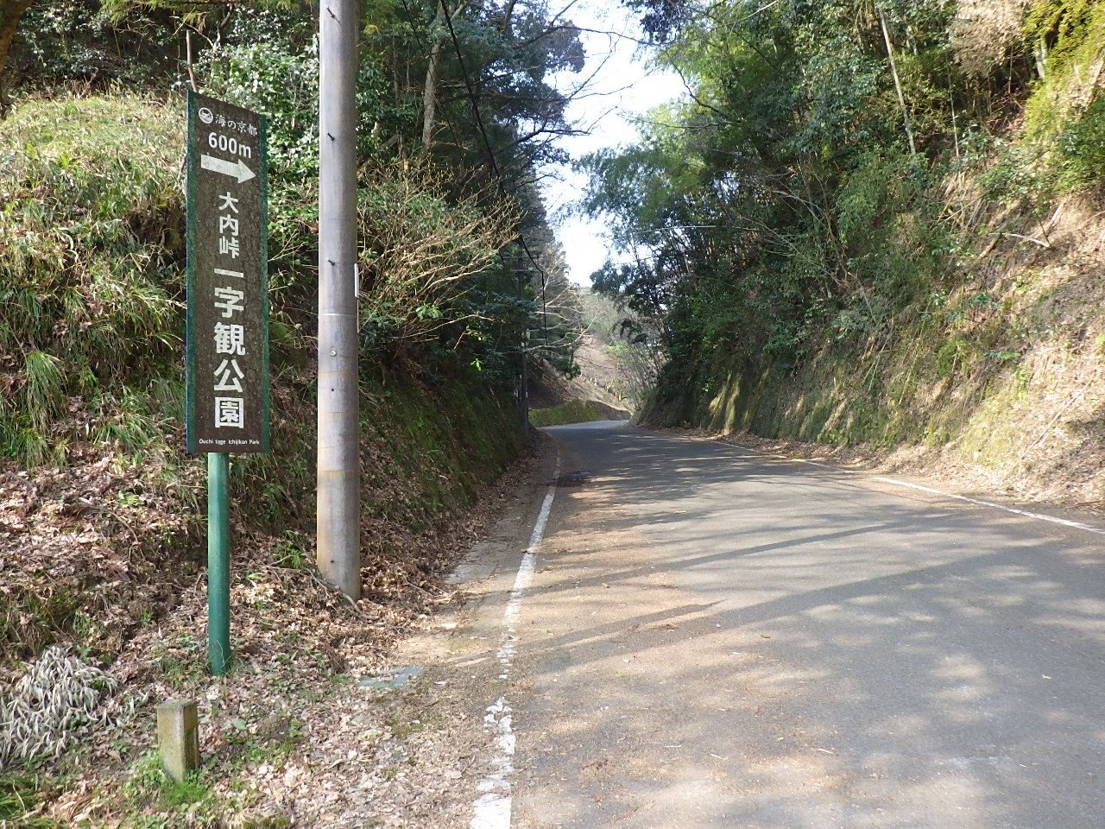 | №2

 | 同上

 | 府道 一字観公園入口手前

 | 清掃

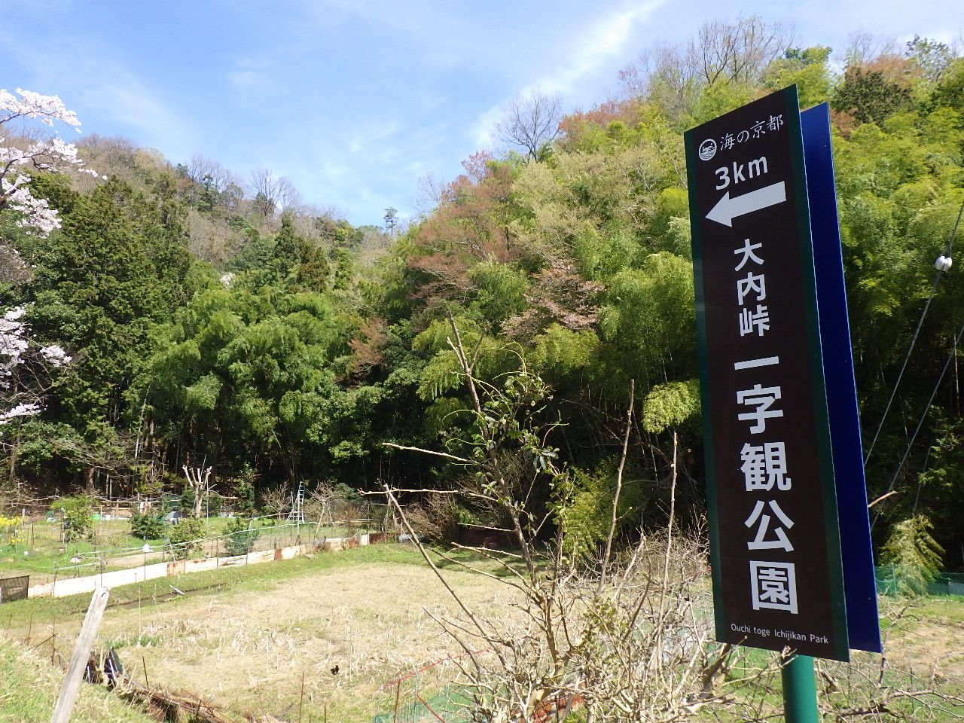 | №3

 | 同上

 | 府道 一字観公園案内看板付近

 | 清掃

春3
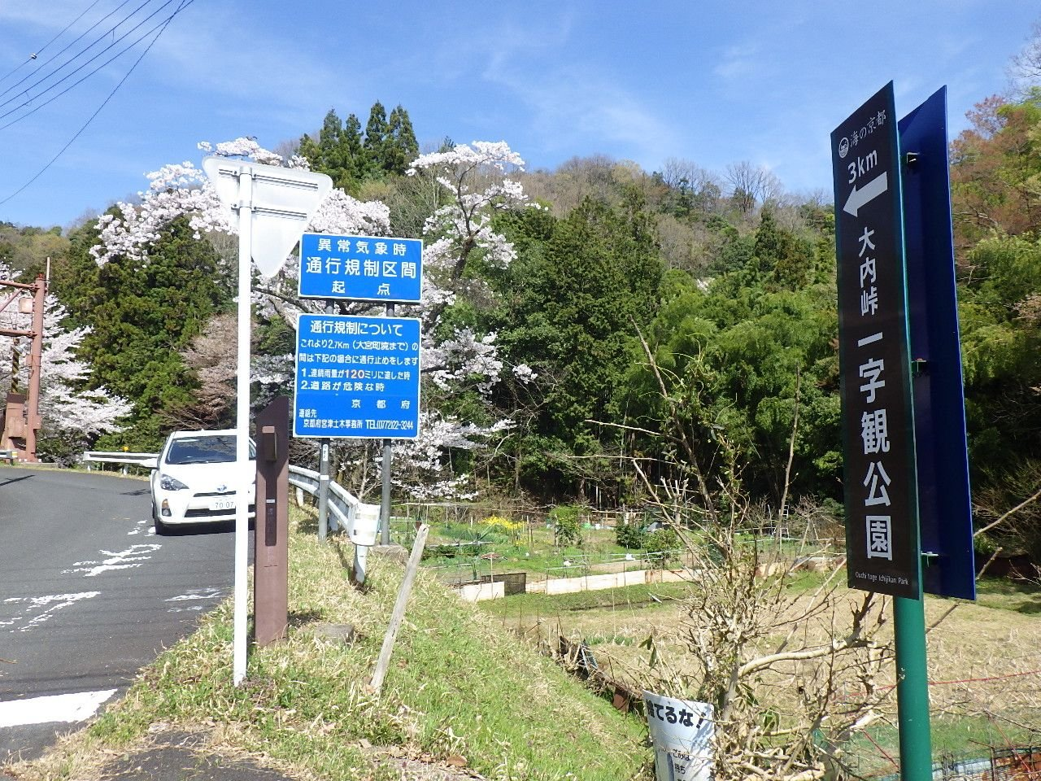 | №1

 | 令和8年度

 | 大内峠一字観公園清掃業務

 | 令和8年4月5日(日)

 | 府道 通行規制区間起点付近

 | 清掃

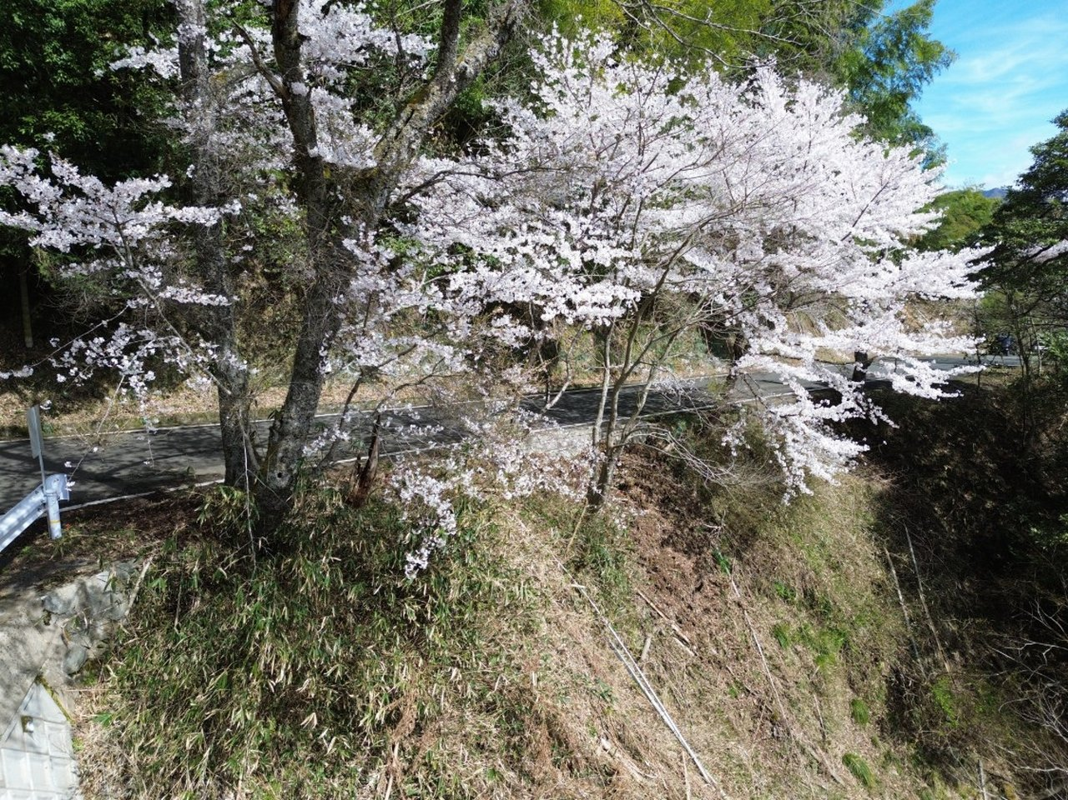 | №2

 | 同上

 | 府道沿い 桜付近

 | 清掃

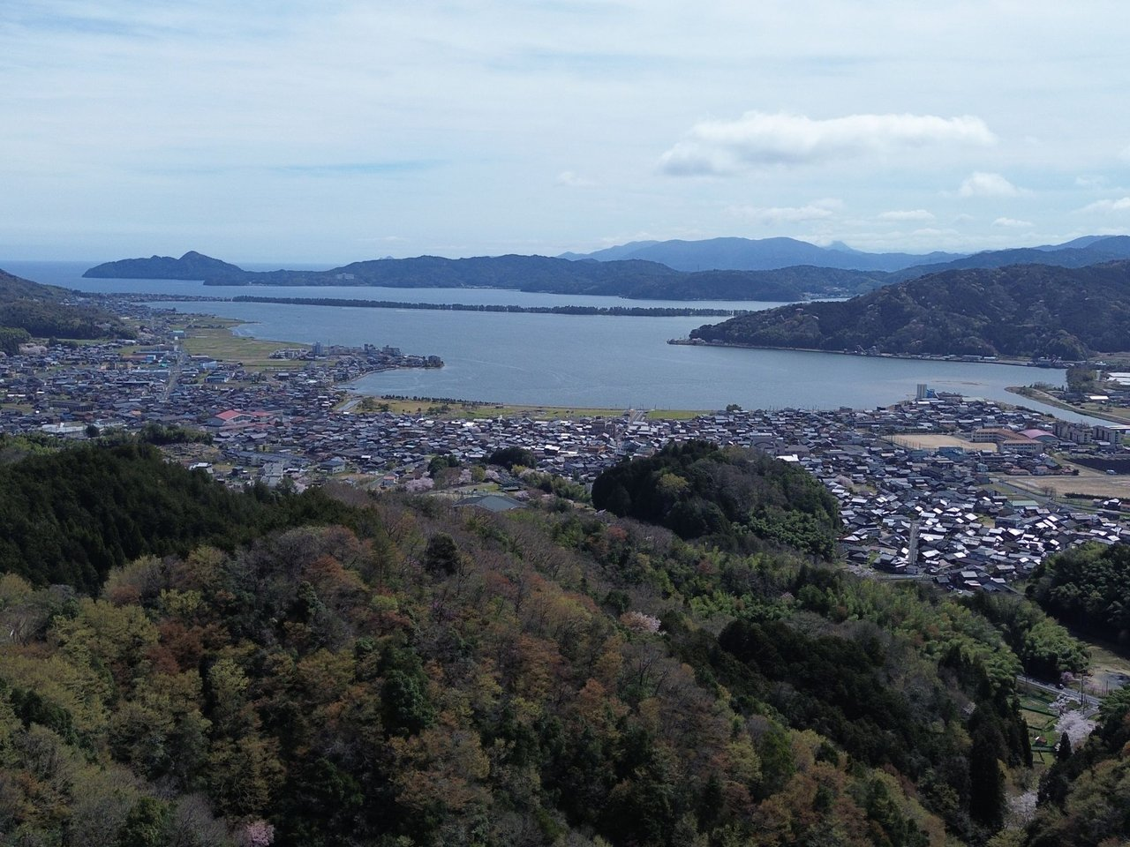 | №3

 | 同上

 | 一字観公園より

 | 天橋立を望む

春4
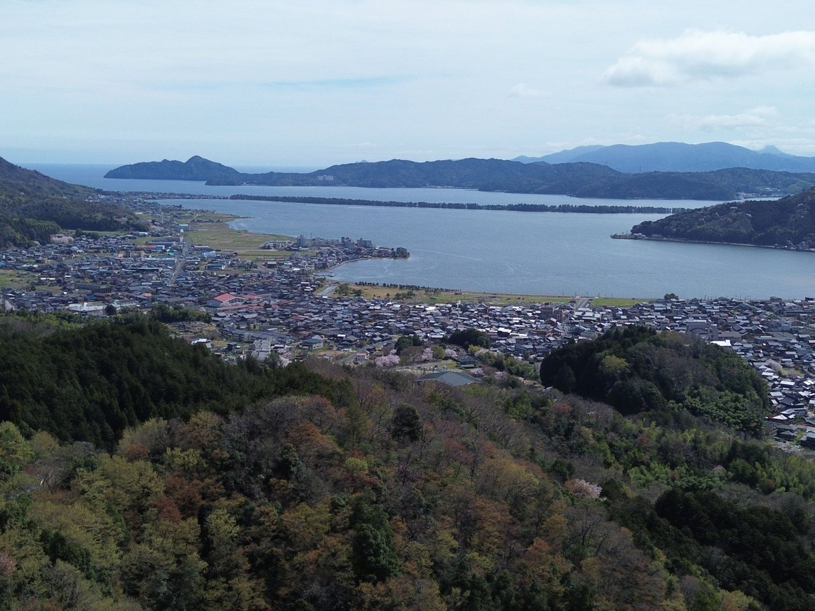 | №1

 | 令和8年度

 | 大内峠一字観公園清掃業務

 | 令和8年4月5日(日)

 | 一字観公園より

 | 天橋立を望む

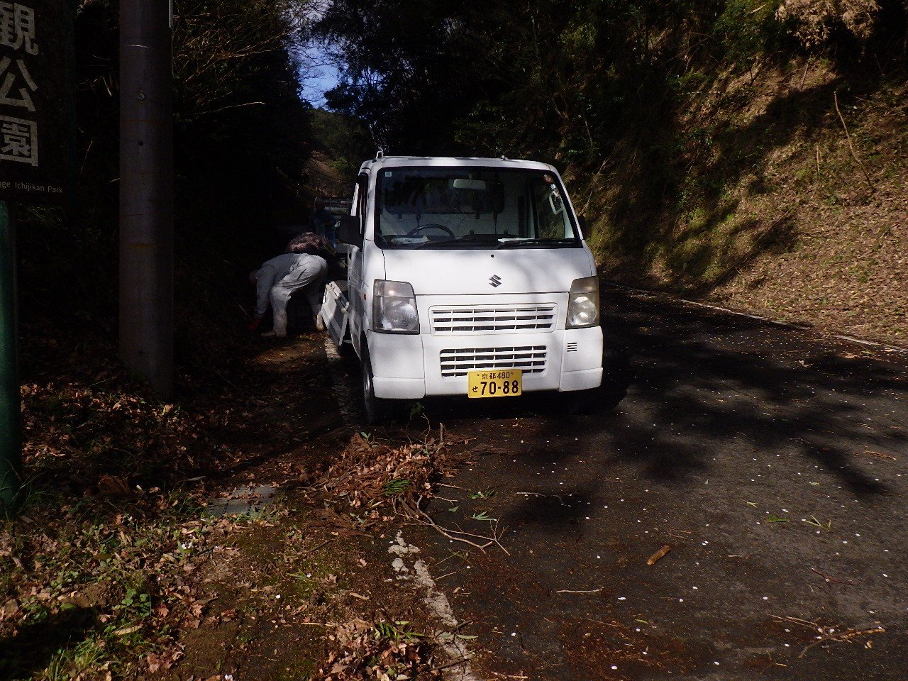 | №2

 | 同上

 | 府道 一字観公園入口付近

 | 清掃中

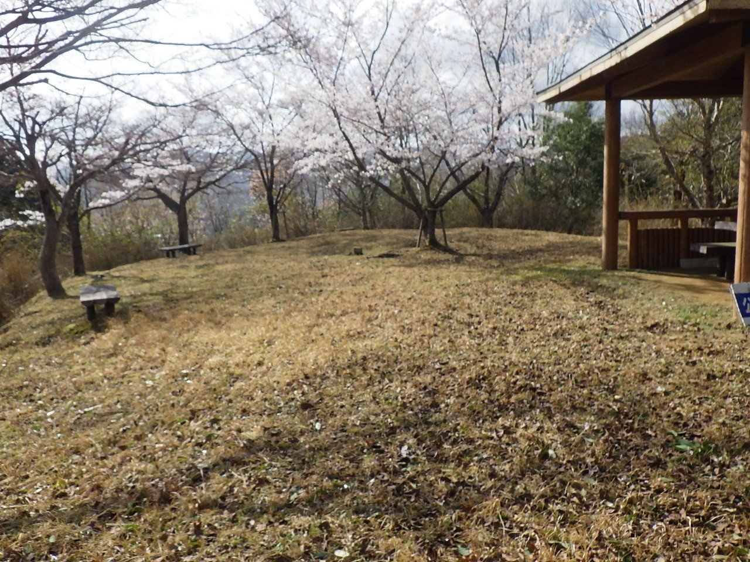 | №3

 | 同上

 | 東屋付近 広場

 | 清掃

春5
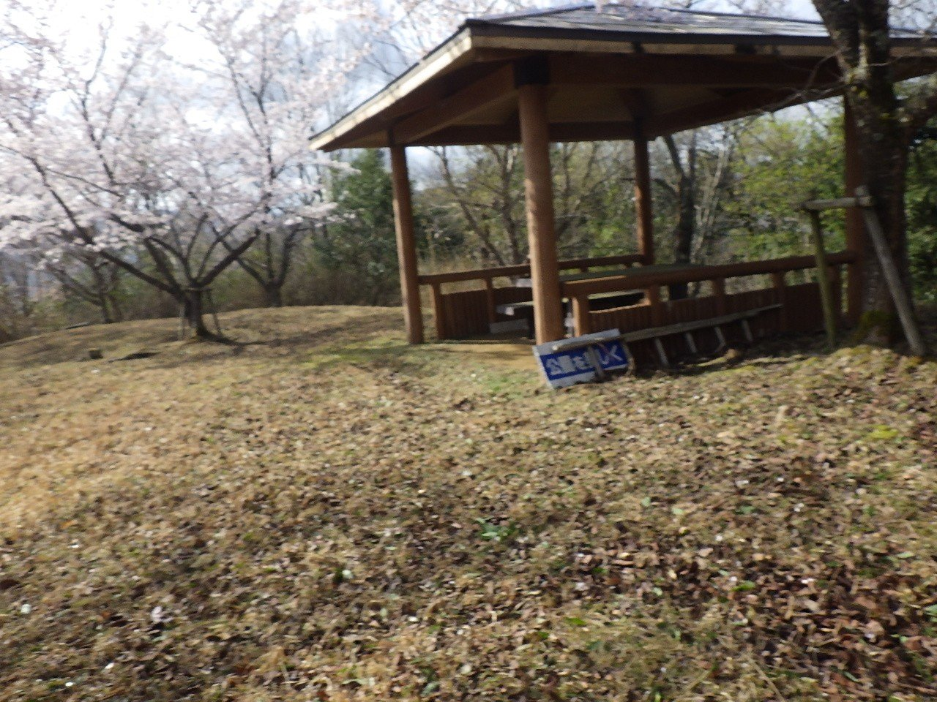 | №1

 | 令和8年度

 | 大内峠一字観公園清掃業務

 | 令和8年4月5日(日)

 | 東屋前

 | 清掃

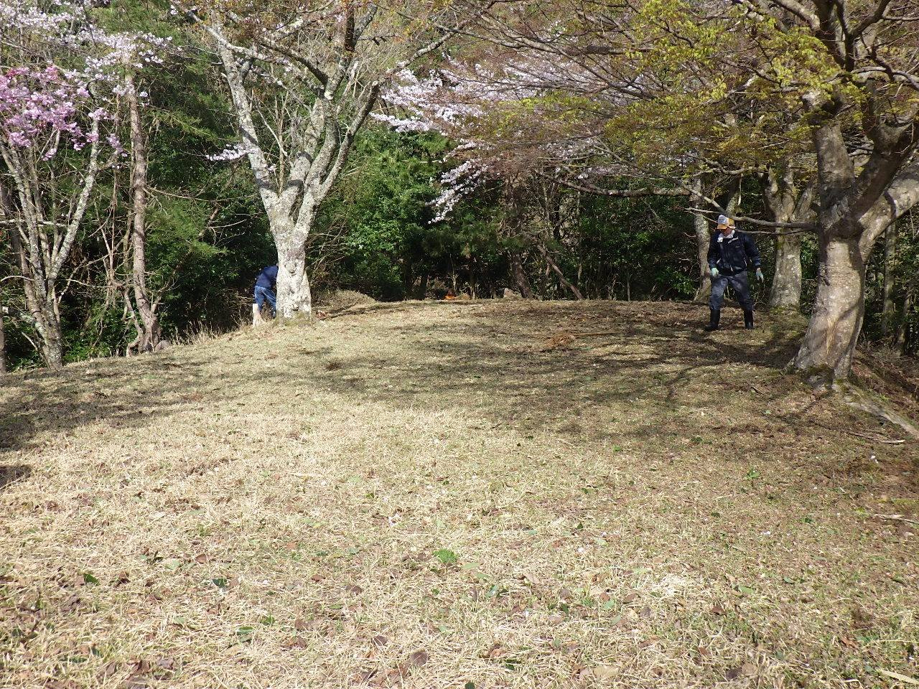 | №2

 | 同上

 | 広場

 | 清掃中

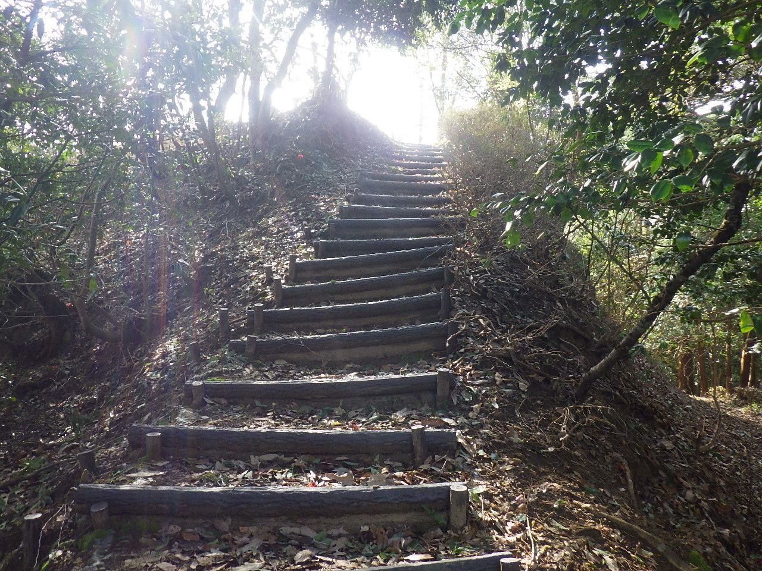 | №3

 | 同上

 | 遊歩道階段

 | 清掃

春6
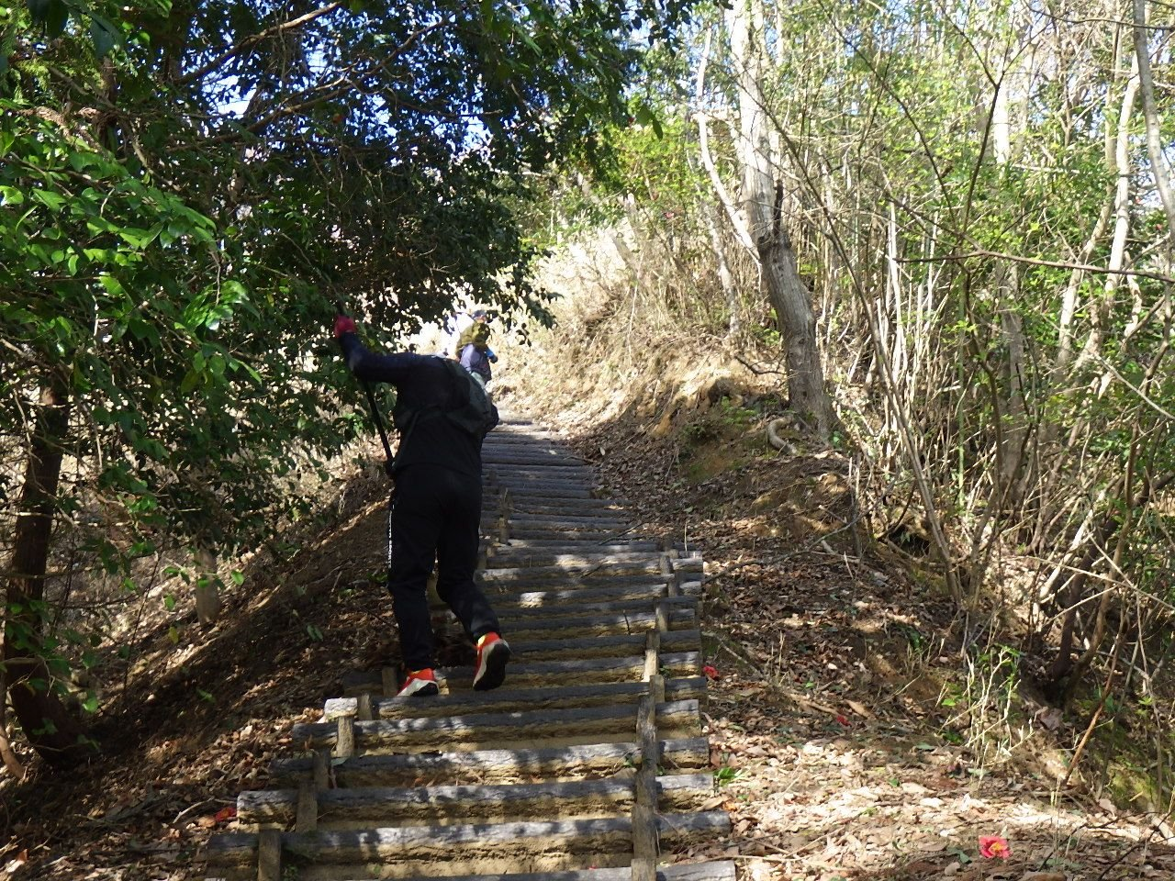 | №1

 | 令和8年度

 | 大内峠一字観公園清掃業務

 | 令和8年4月5日(日)

 | 遊歩道階段

 | 清掃中

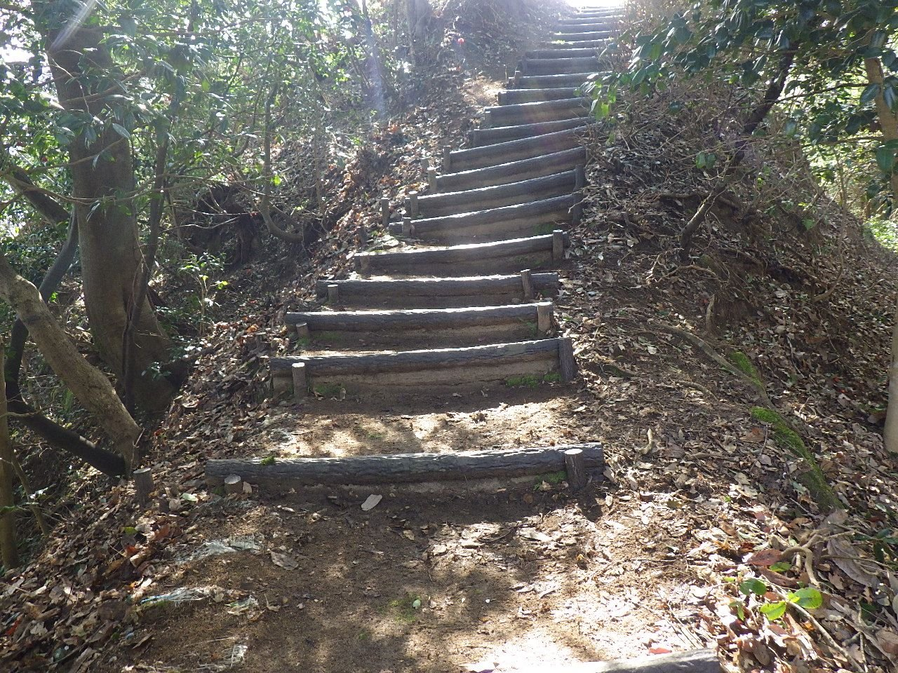 | №2

 | 同上

 | 遊歩道階段

 | 清掃後

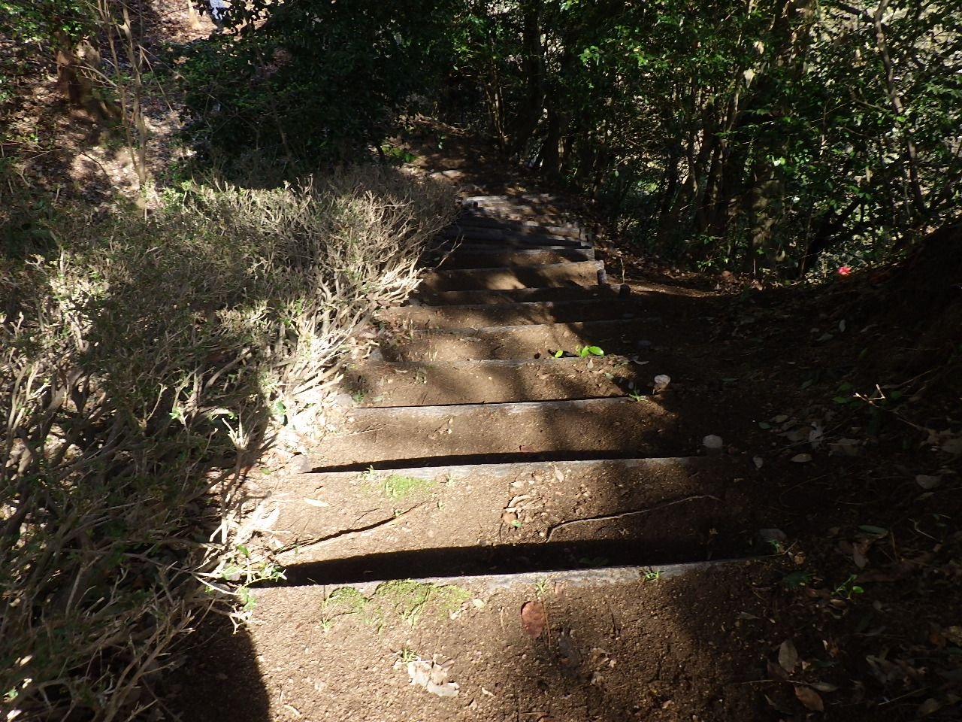 | №3

 | 同上

 | 遊歩道階段（下り）

 | 清掃後

春7
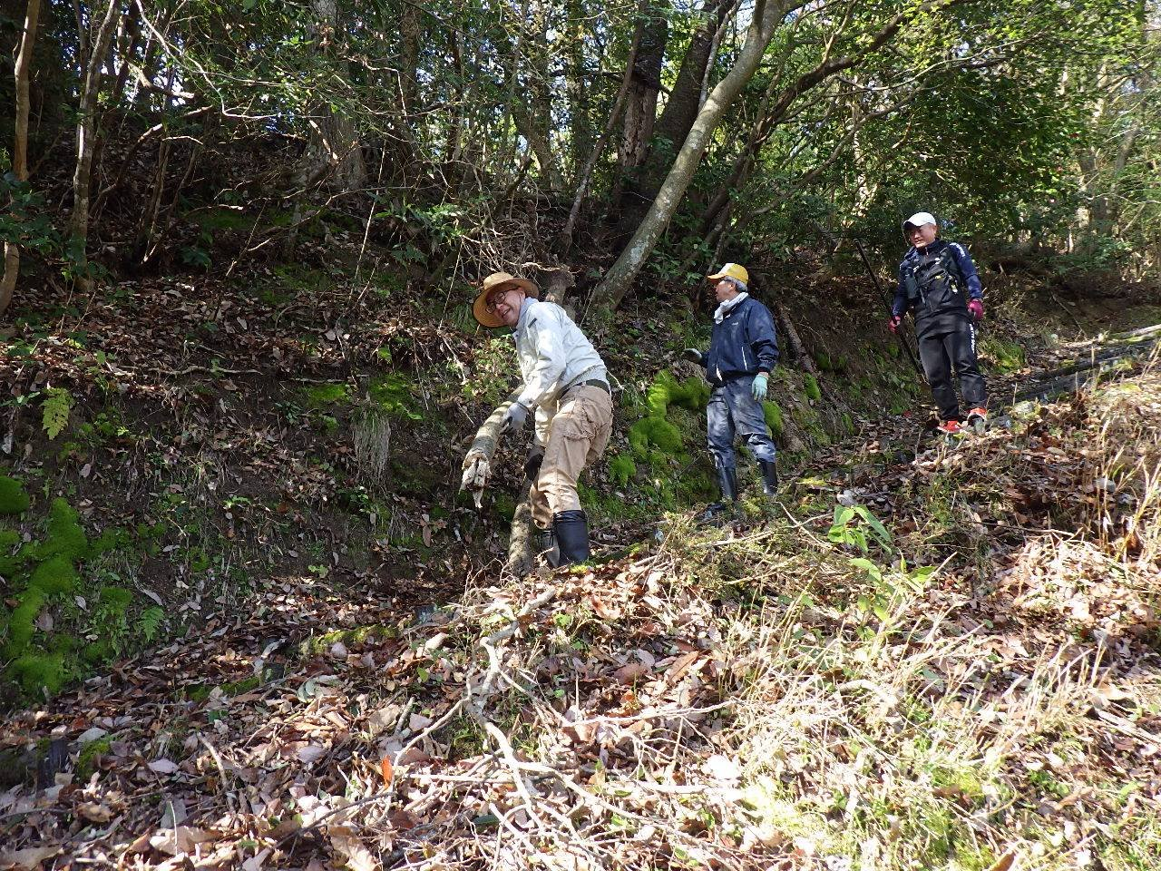 | №1

 | 令和8年度

 | 大内峠一字観公園清掃業務

 | 令和8年4月5日(日)

 | 遊歩道法面

 | 清掃中

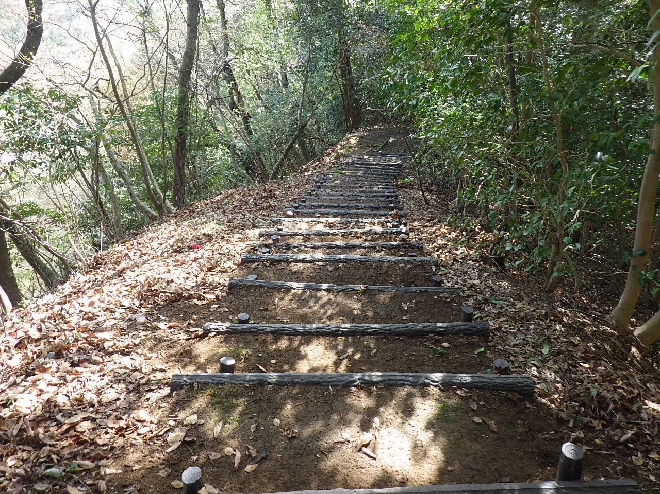 | №2

 | 同上

 | 遊歩道階段

 | 清掃後

